箱唛扫码
Factory name (工厂名称) | 凯丽丝
PO. Number(订单号) | 79915-01 81492-01 80428-01
Style Code.(款号) | 7147-376
Product Code.(产品编号) | RECYCLE CARE LABEL RECYCLE COMPONENT LABEL | Carton No.(箱号):
Inner Packages(包装方式） | 2000pcs/ bundle | 1/1
SIZE/qty (尺码/数量) | 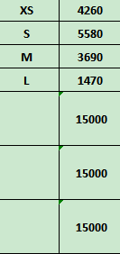
Carton Dimension（箱规） | 20*30*40 | Country of Origin：
Gross Weight（毛重） | 11.7kg | Made In China
Net Weight（净重） | 11.3kg
Remark（备注）

 | 07147376892013
 | 07147376892020
 | 07147376892037
 | 07147376892044
 | 07147376892013
 | 07147376892020
 | 07147376892037
 | 07147376892044

